入力手順
■入力手順

「入力データ」シートへ必要事項を入力します。
① | 請求書毎の値引き率
 | 申請者で請求書・見積書毎に適宜番号を決めて（例：「請１、請２…」「W1、W2…」など）、
 | それぞれにその総額と値引き額（図中、赤枠）を入力し、値引き率を算出します。
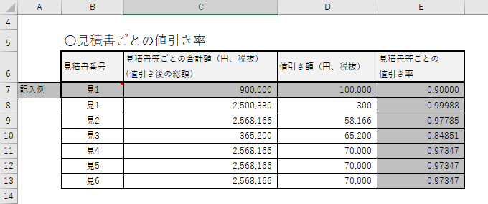

② | 材料費（木材のみ）
 | ・見積書又は請求書の明細を入力します（図中、赤枠）。見積書又は請求書に記載の製品順に記入します。
 | ・「見積書又は請求書の請求書番号7」、「JASの種類」はプルダウンメニューになっております。
 | （ペーストも可能ですが、文言に間違いがあるとエラーの原因になりますので、細心の注意を払ってご入力ください。）
 | ・「対象区分」は入力不要です。
 | ・記入欄が足りない場合にはコピー＆ペーストによって欄を上下（行を）に増やしてください。
 | ・一製品において、対象と対象外が含まれる場合は、行を分けてご記入ください。
 | ・CLTにおいて加工後の各製品ごとに材料費が決まっていない場合については、各製品ごとに材積のみ入力し、
 | マザーボードの材料費は別途記入します。（図中、紫枠を参照）
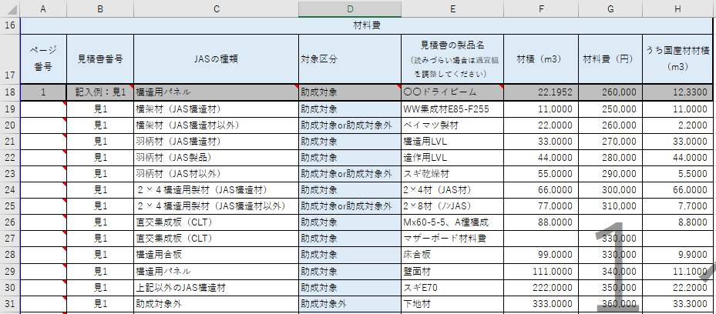

「JASの種類」から自動的に表示されるので変更しないでください。

 | ・本事業における助成対象木材・助成対象木材の品目区分
 | 部材の種類 | 助成対象の区分
 | 1.横架材（JAS構造材） | 助成対象
 | 2.横架材（JAS構造材以外） | 助成対象or助成対象外
 | 3.羽柄材（JAS構造材） | 助成対象
 | 4.羽柄材（JAS製品） | 助成対象
 | 5.羽柄材（JAS材以外） | 助成対象or助成対象外
 | 6.２×４構造用製材（JAS構造材） | 助成対象
 | 7.２×４構造用製材（JAS構造材以外） | 助成対象or助成対象外
 | 8.直交集成板（CLT） | 助成対象
 | 9.構造用合板 | 助成対象
 | 10.構造用パネル | 助成対象
 | 11. 1～10以外のJAS構造材 | 助成対象
 | 12.助成対象外 | 助成対象外

③ | 加工費の対象をチェック
 | ・見積書又は請求書の加工名称と加工金額を入力します（図中、赤枠）。見積書又は請求書に記載の加工費順に記入します。
 | ・製品ごとに加工の「対象」をプルダウンメニューから記入します。
 | （ペーストも可能ですが、文言に間違いがあるとエラーの原因になりますので、細心の注意を払ってご入力ください。）
 | ・記入欄が足りない場合には事務局にお問い合わせください。
 | ・加工費は木材のプレカット費用のみが対象で、工場での金物取付け、現場加工賃は含みません。ただしCLTについては、
 | 養生塗装費を含むことができます。
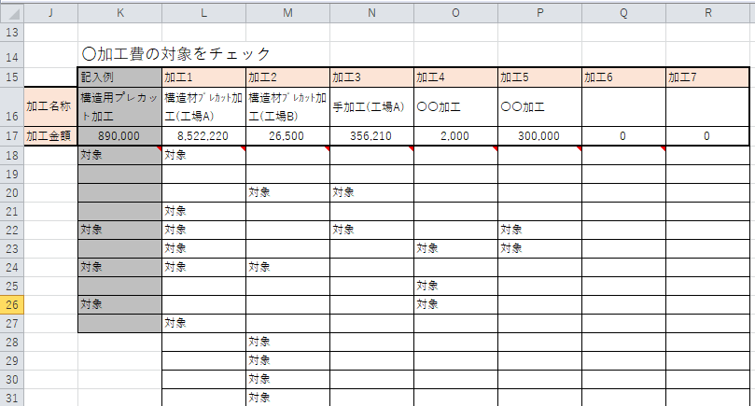

④ | 運搬費の対象をチェック
 | ・見積書又は請求書の運搬名称と運搬金額を入力します。
 | ・製品ごとに運搬の「対象」をプルダウンメニューから記入します。
 | （ペーストも可能ですが、文言に間違いがあるとエラーの原因になりますので、細心の注意を払ってご入力ください。）
 | ・記入欄が足りない場合には事務局にお問い合わせください。
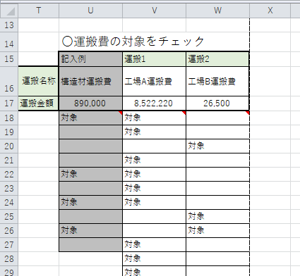

⑤ | 出力結果をチェック
 | ・入力データの見直しを行い、出力結果をチェックしてください。

入力データ (記入見本)
調達費算定表（事業申請入力データ）
 | 申請者名 |  |  | 物件名

調達費として加工費、運搬費を計上する場合は、必ず『○加工費の対象をチェック、○運搬費の対象をチェック』の表も記入をして下さい。
 | 〇見積書ごとの値引き率
 | 見積書番号 | 見積書等ごとの合計額（円、税抜） (値引き後の総額） | 値引き額（円、税抜） | 見積書等ごとの 値引き率 |  | ■記入上の注意 ・材料の入力順は、見積書や請求書明細に沿った順番としてください。合っていない場合は修正をお願いする場合があります。 ・同一材料で対象と対象外が存在する場合は、行を分けてご記入ください。 ・色が着いているセルには入力しないでください。 ・助成対象外の木材についても入力が必要です。 ・木材以外（副資材、金物など）の入力は不要です。
記入例 | 見1 | 900,000 | 100,000 | 0.90000
 |  |  |  | 1.00000
 |  |  |  | 1.00000
 |  |  |  | 1.00000
 |  |  |  | 1.00000
 |  |  |  | 1.00000
 |  |  |  | 1.00000

 | 〇材料費（木材のみ） |  |  |  |  |  |  |  | 〇加工費の対象をチェック |  |  |  |  |  |  |  |  |  |  | 〇運搬費の対象をチェック
材料費 |  |  |  |  |  |  |  |  | 記入例 | 加工1 | 加工2 | 加工3 | 加工4 | 加工5 | 加工6 | 加工7 | 加工8 | 加工9 |  | 記入例 | 運搬1 | 運搬2 | 運搬3
ページ 番号 | 見積書番号 | JASの種類 | 対象区分 | 見積書の製品名 （読みづらい場合は適宜幅を調整してください） | 材積（m3） | 材料費（円） | うち国産材材積（m3） | 加工名称 | 構造用プレカット加工 | 構造材ﾌﾟﾚｶｯﾄ加工(工場A) | 構造材ﾌﾟﾚｶｯﾄ加工(工場B) | 羽柄材加工 | CLT加工 | 〇〇加工 |  |  |  |  | 運搬名称 | 構造材運搬費 | 運搬費（工場A） | 運搬費（工場B）
1 | 記入例：見1 | 1.横架材（JAS構造材） | 助成対象 | 〇〇ドライビーム | 22.1952 | 260,000 | 12.3300 | 加工金額 | 890,000 | 8,522,220 | 26,500 | 356,210 | 2,000 | 300,000 |  |  |  |  | 運搬金額 | 890,000 | 200,000 | 100,000
 | 見1 | 1.横架材（JAS構造材） | 助成対象 | WW集成材E85-F255 | 11.0000 | 250,000 | 11.0000 |  | 対象 | 対象 |  |  |  |  |  |  |  |  |  | 対象 | 対象
 | 見1 | 2.横架材（JAS構造材以外） | 助成対象or助成対象外 | ベイマツ製材 | 22.0000 | 260,000 | 2.2000 |  |  | 対象 |  |  |  |  |  |  |  |  |  |  | 対象
 | 見1 | 3.羽柄材（JAS構造材） | 助成対象 | 構造用LVL | 33.0000 | 270,000 | 33.0000 |  |  |  |  | 対象 |  |  |  |  |  |  |  |  | 対象
 | 見1 | 4.羽柄材（JAS製品） | 助成対象 | 造作用LVL | 44.0000 | 280,000 | 44.0000 |  |  |  |  | 対象 |  |  |  |  |  |  |  |  | 対象
 | 見1 | 5.羽柄材（JAS材以外） | 助成対象or助成対象外 | スギ乾燥材 | 55.0000 | 290,000 | 5.5000 |  | 対象 |  |  | 対象 |  |  |  |  |  |  |  | 対象 | 対象
 | 見1 | 6.２×４構造用製材（JAS構造材） | 助成対象 | 2×4材（JAS材） | 66.0000 | 300,000 | 66.0000 |  |  |  | 対象 |  |  |  |  |  |  |  |  |  | 対象
 | 見1 | 7.２×４構造用製材（JAS構造材以外） | 助成対象or助成対象外 | 2×8材（ﾉﾝJAS） | 77.0000 | 310,000 | 7.7000 |  | 対象 |  | 対象 |  |  |  |  |  |  |  |  | 対象 | 対象
 | 見1 | 8.直交集成板（CLT） | 助成対象 | Mx60-5-5、A種構成 | 88.0000 |  | 8.8000 |  |  |  |  |  | 対象 |  |  |  |  |  |  |  | 対象
 | 見1 | 8.直交集成板（CLT） | 助成対象 | マザーボード材料費 |  | 330,000 |  |  | 対象 |  |  |  |  | 対象 |  |  |  |  |  | 対象 |  | 対象
 | 見1 | 9.構造用合板 | 助成対象 | 床合板 | 99.0000 | 330,000 | 9.9000 |  |  |  |  |  |  | 対象 |  |  |  |  |  |  |  | 対象
 | 見1 | 10.構造用パネル | 助成対象 | 壁面材 | 111.0000 | 340,000 | 11.1000 |  |  |  |  |  |  | 対象 |  |  |  |  |  |  |  | 対象
 | 見1 | 11. 1～10以外のJAS構造材 | 助成対象 | スギE70 | 222.0000 | 350,000 | 22.2000 |  |  |  |  |  |  | 対象 |  |  |  |  |  |  |  | 対象
 | 見1 | 12.助成対象外 | 助成対象外 | 下地材 | 333.0000 | 360,000 | 33.3000 |  |  |  |  | 対象

事業申請入力データ
調達費算定表（事業申請入力データ）
 | 申請者名 |  |  | 物件名

調達費として加工費、運搬費を計上する場合は、必ず『○加工費の対象をチェック、○運搬費の対象をチェック』の表も記入をして下さい。
 | 〇見積書ごとの値引き率
 | 見積書番号 | 見積書等ごとの合計額（円、税抜） (値引き後の総額） | 値引き額（円、税抜） | 見積書等ごとの 値引き率 |  | ■記入上の注意 ・材料の入力順は、見積書や請求書明細に沿った順番としてください。合っていない場合は修正をお願いする場合があります。 ・同一材料で対象と対象外が存在する場合は、行を分けてご記入ください。 ・色が着いているセルには入力しないでください。 ・助成対象外の木材についても入力が必要です。 ・木材以外（副資材、金物など）の入力は不要です。
記入例 | 見1 | 900,000 | 100,000 | 0.90000
 |  |  |  | 1.00000
 |  |  |  | 1.00000
 |  |  |  | 1.00000
 |  |  |  | 1.00000
 |  |  |  | 1.00000
 |  |  |  | 1.00000

 | 〇材料費（木材のみ） |  |  |  |  |  |  |  | 〇加工費の対象をチェック |  |  |  |  |  |  |  |  |  |  | 〇運搬費の対象をチェック
材料費 |  |  |  |  |  |  |  |  | 記入例 | 加工1 | 加工2 | 加工3 | 加工4 | 加工5 | 加工6 | 加工7 | 加工8 | 加工9 |  | 記入例 | 運搬1 | 運搬2 | 運搬3
ページ 番号 | 見積書番号 | JASの種類 | 対象区分 | 見積書の製品名 （読みづらい場合は適宜幅を調整してください） | 材積（m3） | 材料費（円） | うち国産材材積（m3） | 加工名称 | 構造用プレカット加工 |  |  |  |  |  |  |  |  |  | 運搬名称 | 構造材運搬費
1 | 記入例：見1 | 1.横架材（JAS構造材） | 助成対象 | 〇〇ドライビーム | 22.1952 | 260,000 | 12.3300 | 加工金額 | 890,000 |  |  |  |  |  |  |  |  |  | 運搬金額 | 890,000
 |  |  |  |  |  |  |  |  | 対象 |  |  |  |  |  |  |  |  |  |  | 対象

 |  |  |  |  |  |  |  |  | 対象 |  |  |  |  |  |  |  |  |  |  | 対象

 |  |  |  |  |  |  |  |  | 対象 |  |  |  |  |  |  |  |  |  |  | 対象

 |  |  |  |  |  |  |  |  | 対象 |  |  |  |  |  |  |  |  |  |  | 対象

交付申請入力データ
調達費算定表（交付申請入力データ）
 | 申請者名 |  |  | 物件名 |  |  |  |  |  | 事業番号
 |  |  |  |  |  |  |  |  |  | 事業申請時の算定額 |  | 0

調達費として加工費、運搬費を計上する場合は、必ず『○加工費の対象をチェック、○運搬費の対象をチェック』の表も記入をして下さい。
 | 〇請求書ごとの値引き率
 | 請求書番号 | 請求書等ごとの合計額（円、税抜） (値引き後の総額） | 値引き額（円、税抜） | 請求書等ごとの 値引き率 |  | ■記入上の注意 ・材料の入力順は、見積書や請求書明細に沿った順番としてください。合っていない場合は修正をお願いする場合があります。 ・同一材料で対象と対象外が存在する場合は、行を分けてご記入ください。 ・色が着いているセルには入力しないでください。 ・助成対象外の木材についても入力が必要です。 ・木材以外（副資材、金物など）の入力は不要です。
記入例 | 請1 | 900,000 | 100,000 | 0.90000
 |  |  |  | 1.00000
 |  |  |  | 1.00000
 |  |  |  | 1.00000
 |  |  |  | 1.00000
 |  |  |  | 1.00000
 |  |  |  | 1.00000

 | 〇材料費（木材のみ） |  |  |  |  |  |  |  | 〇加工費の対象をチェック |  |  |  |  |  |  |  |  |  |  | 〇運搬費の対象をチェック
材料費 |  |  |  |  |  |  |  |  | 記入例 | 加工1 | 加工2 | 加工3 | 加工4 | 加工5 | 加工6 | 加工7 | 加工8 | 加工9 |  | 記入例 | 運搬1 | 運搬2 | 運搬3
ページ 番号 | 見積書番号 | JASの種類 | 対象区分 | 見積書の製品名 （読みづらい場合は適宜幅を調整してください） | 材積（m3） | 材料費（円） | うち国産材材積（m3） | 加工名称 | 構造用プレカット加工 |  |  |  |  |  |  |  |  |  | 運搬名称 | 構造材運搬費
1 | 記入例：請1 | 1.横架材（JAS構造材） | 助成対象 | 〇〇ドライビーム | 22.1952 | 260,000 | 12.3300 | 加工金額 | 890,000 |  |  |  |  |  |  |  |  |  | 運搬金額 | 890,000
 |  |  |  |  |  |  |  |  | 対象 |  |  |  |  |  |  |  |  |  |  | 対象

 |  |  |  |  |  |  |  |  | 対象 |  |  |  |  |  |  |  |  |  |  | 対象

 |  |  |  |  |  |  |  |  | 対象 |  |  |  |  |  |  |  |  |  |  | 対象

 |  |  |  |  |  |  |  |  | 対象 |  |  |  |  |  |  |  |  |  |  | 対象

